KAMAR
FASILITAS |  | FOTO KAMAR | TARIF
SUITE ROOM (63 m²) |  | 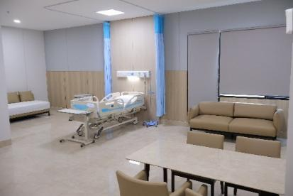 | Rp2,800,000
• Tempat tidur pasien elektrik • Tempat tidur pendamping pasien • TV LED 65" • Sofa keluarga (1 set) • Meja makan keluarga (1 set) • Lemari Es • Sofa Recliner • Lemari Pakaian | • Kitchen set • 1 Microwave • 1 Teko Listrik • 2 AC • 1 Kamar mandi (water heater) • 1 Pesawat Telephone • Welcome Fruit • Makanan untuk 1 pendamping
JUNIOR SUITE ROOM (40 m²) |  | 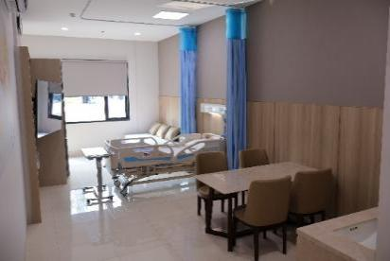 | Rp2,250,000
• Tempat tidur pasien elektrik • Tempat tidur pendamping pasien • TV LED 65” • Sofa keluarga (1 set) • Meja makan keluarga (1 set) • Lemari Es • Lemari Pakaian | • Kitchen set • 1 Microwave • 1 Teko Listrik • 2 AC • 1 Kamar mandi (water heater) • 1 Pesawat Telephone • Welcome Fruit • Makanan untuk 1 pendamping
VVIP (32 m²) |  | 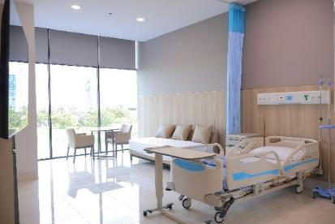 | Rp2,000,000
• Tempat tidur pasien elektrik • Tempat tidur pendamping pasien • TV LED 55” • Kursi Tunggu • Meja Makan • Lemari Es • Lemari Pakaian | • 1 Teko Listrik • 1 AC • 1 Kamar mandi (water heater) • 1 Pesawat Telephone • Welcome Fruit • Lake View
VIP (32 m²) |  | 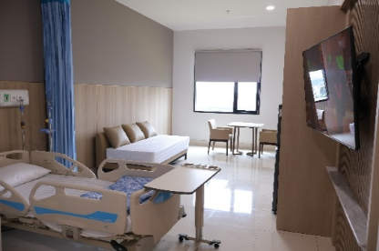 | Rp1,725,000
• Tempat tidur pasien elektrik • Tempat tidur pendamping pasien • TV LED 55” • Kursi Tunggu • Meja Makan • Lemari Es | • Lemari Pakaian • 1 Teko Listrik • 1 AC • 1 Kamar mandi (water heater) • 1 Pesawat Telephone • Welcome Fruit
Kelas 1 (PREMIUM) |  | 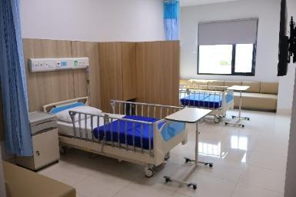 | Rp975,000
• 2 Tempat Tidur • 2 Sofabed • 2 Lemari Es Minibar • 2 TV LED 50” • 2 Sidebed Nakas | • 2 Meja Makan Pasien • 2 Lemari Pakaian • 1 Kamar mandi (water heater) • 1 AC
Kelas 2 (SUPERIOR) |  | 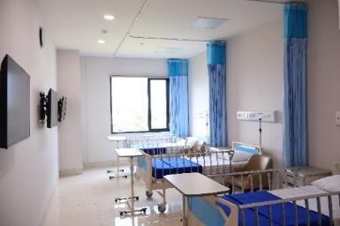 | Rp690,000
• 3 Tempat Tidur • 3 Kursi tunggu • 3 TV LED 42” • 3 Sidebed Nakas | • 3 Meja Makan Pasien • 1 Kamar mandi (water heater) • 1 AC
Kelas 3 (STANDARD) |  | 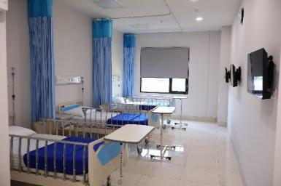 | Rp360,000
• 3 Tempat Tidur • 3 Kursi tunggu • 3 TV LED 32” • 3 Sidebed Nakas | • 3 Meja Makan Pasien • 1 Kamar mandi (water heater) • 1 AC
ISOLASI |  | 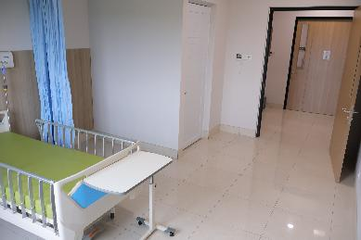 | Rp1,250,000
• 1 Tempat Tidur • 1 Kursi • 1 TV LED 55” • 1 Sidebed Nakas | • 1 Meja Makan Pasien • 1 Kamar mandi (water heater) • 1 AC
ICU / ICCU (INTENSIVE CARE UNIT / INTENSIVE CORONARY CARE UNIT) |  | 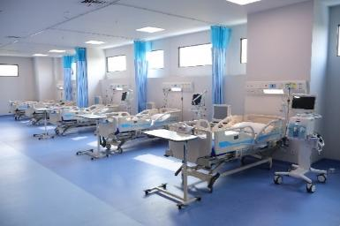 | Rp1,725,000

PICU (PEDIATRIC INTENSIVE CARE UNIT) |  | 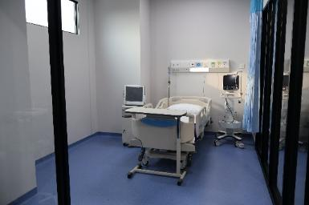 | Rp1,725,000

NICU (NEONATAL INTENSIVE CARE UNIT) |  | 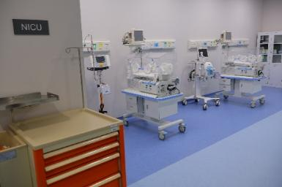 | Rp1,350,000

HCU (HIGH CARE UNIT) |  |  | Rp1,350,000

PERINA BAYI SEHAT (KAMAR BAYI) |  | 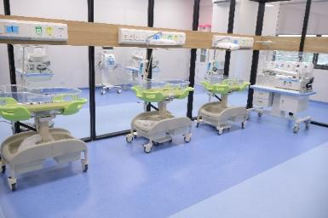 | Rp500,000

PERINATOLOGI |  | 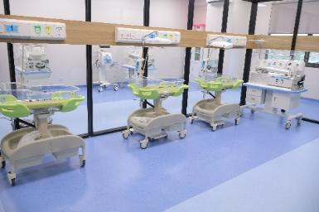 | Rp750,000

PEMAKAIAN RUANGAN IGD ( > 6 JAM) |  |  | Rp150,000

